Sheet1
API Bill Payment => Asumsi "transactionType" value 1 untuk inquiry dan 2 untuk payment dan antara bill dan payment tidak ada yang menjadi key nya.
1. | API Bill Payment (transaksi beli pulsa)
 | Input Parameters | transactionType
 | Value | >1
 | Error | Tipe transaksi T-MONEY tidak valid"
 | note : | kepastian jenis inputan dan value-nya " transactionType" dan untuk apa.
 |  | jika value = 1 maka transaksi berhasil
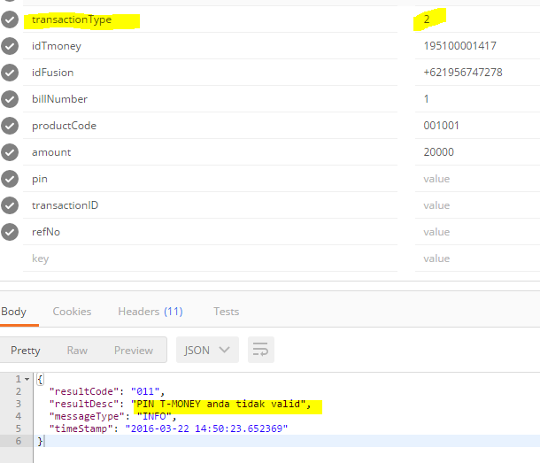

2. | API Bill Payment (Beli Pulsa Listrik)
 | Input Parameters | productCode
 | Value | 070002 (PLN Prepaid)
 | Error | 252-Data produk T-MONEY tersebut tidak valid
 | note :
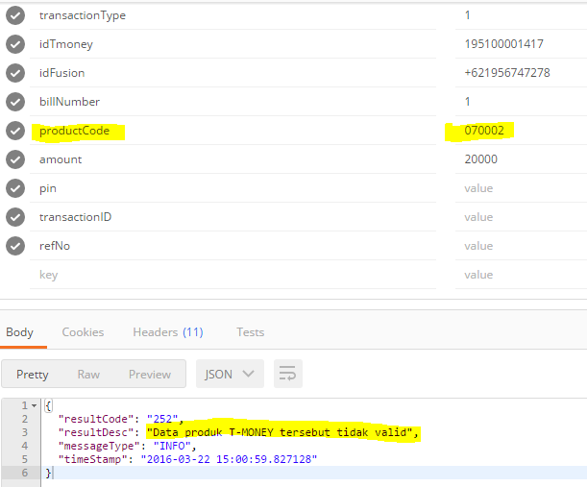

3. | API Bill Payment (Beli Voucher Game)
 | Input Parameters | productCode
 | Value | 778064 (Angel-Love game-online voucher)
 | Error | Data produk T-MONEY tersebut tidak valid
 | note :
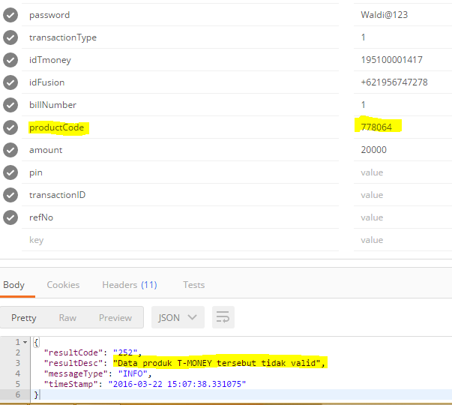

4. | API Bill Payment (Bayar tagihan Telepon)
 | Input Parameters | productCode
 | Value | 777090 (KartuAS phone credit voucher)
 | Error | Data produk T-MONEY tersebut tidak valid
 | note :
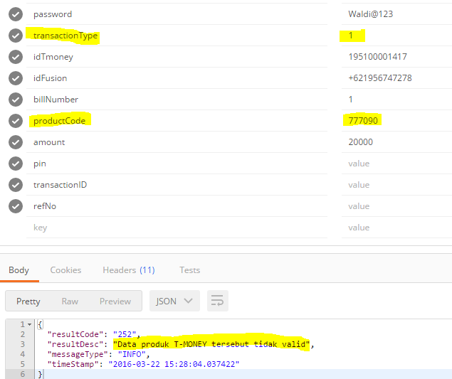

5. | API Bill Payment (Bayar tagihan tv)
 | Input Parameters | productCode
 | Value | 6001
 | Error | Data produk T-MONEY tersebut tidak valid
 | note :
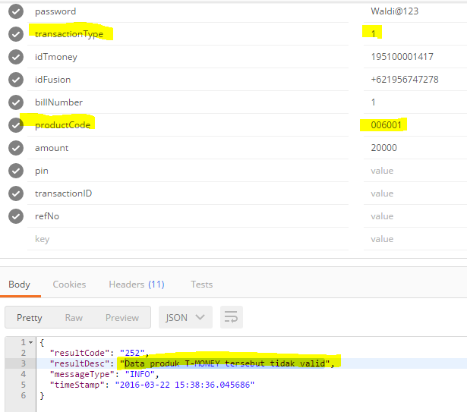

6. | API Bank Transfer
 | Input Parameters | bankCode & bankAccount
 | Value | tidak ada list yang tersedia pada dokumentasi
 | Error | Parameter tidak lengkap atau tidak valid saat tahap Inquiry
 | note :

7. | API Transfer Antar Akun
 | Input Parameters | destAccount
 | Value
 | Error | Akun T-MONEY tujuan tidak dapat menerima transfer (dicoba kirim ke akun sendiri)
 | note : | Parameter tidak lengkap atau tidak valid saat tahap Inquiry

8. | APITarik Tunai Usage
 | Input Parameters | receiverCode, merchantCode, dan outletCode
 | Value
 | Error | Parameter tidak lengkap atau tidak valid saat tahap Inquiry
 | note : | receiverCode, merchantCode, dan outletCode nya belum ada

9. | API Tarik Tunai Reservasi
 | Input Parameters | tidak diketahui
 | Value
 | Error | Tipe akun T-MONEY anda tidak diperbolehkan melakukan transaksi ini",
 | note :
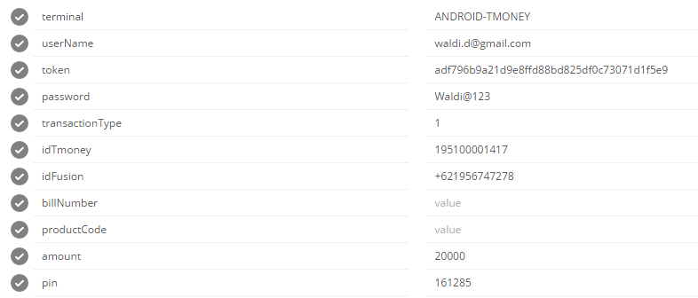

10. | API Token Reservasi
 | Keterangan | Berhasil
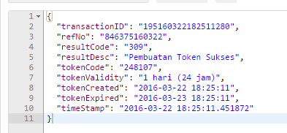

11. | API Donation
 | Input Parameters | productCode
 | Value | 09910001(Zakat PKPU)
 | Error | Data produk T-MONEY tersebut tidak valid
 | note :
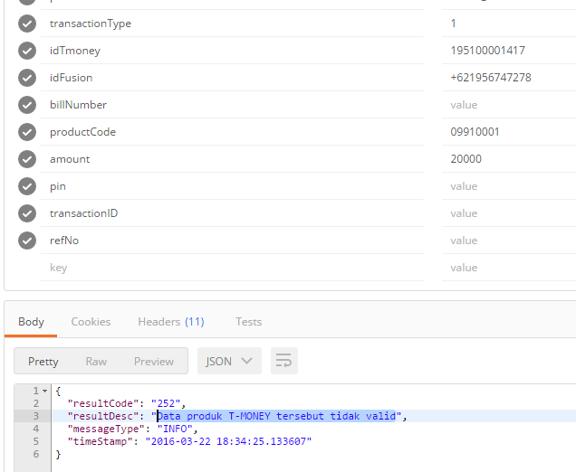

Note: | Semua Form yang menggunakan API Bill Payment mengandung error yang sama perkiraan pada parameter "transactionType"
 | Parameter yang diperkirakan | 1. transactionType
 | bermasalah | 2. productCode
 |  | 3. idTmoney

 | Masalah lain-lain (perkiraan) | 1. Product Code ada tidak lengkap
 |  | 2. Transaction Type
 |  | 3. BankCode nya belum tersedia

